CARATULA


Planificación de Inversión Pública
Matriz de Justificación de la Iniciativa del Proyecto - ITCP
INSTRUMENTOS
INFORME TECNICO DE CONDICIONES PREVIAS - ITCP

PDES
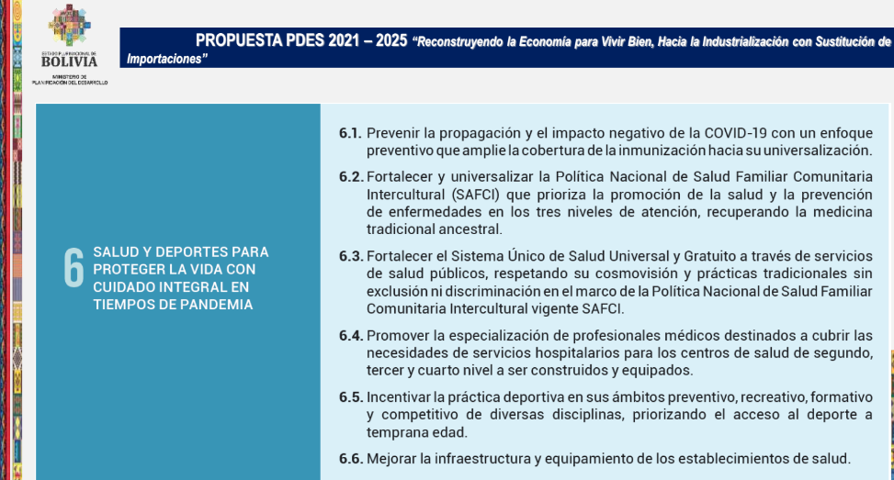

PILARES_AGENDA_PATRIOTICA
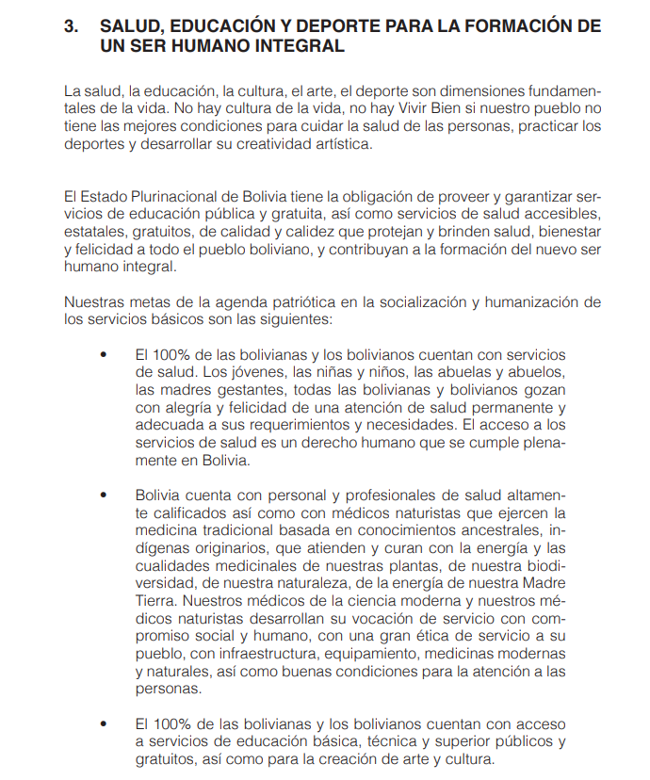
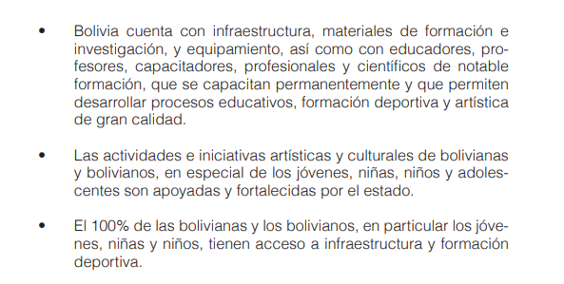

LINEAMIENTOS
